400-P-01
 | FICHA TECNICA

 |  |  | Rev. | Fecha | Elaboró | Revisó | Aprobó
 | BOMBA DE AGUA |  | 1 | 2-Apr-25 | AP | WO | HARO
UBICACIÓN
GUARNE ANTIOQUIA
PLANTA
STARnD TECNOAL FASE II | FICHA TÉCNICA

TAG N° |  | 400-P-01
SERVICIO |  | Tratamiento de agua residual NO doméstica
FUNCIÓN |  | Alimentación a reactor 400-R-01 SBR
DESCRIPCIÓN DE OPERACIÓN |  | Continua
FLUIDO |  | ARnD
DENSIDAD APROXIMADA g/ml |  | 1.10
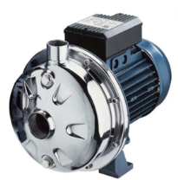
pH |  | > 5
TEMPERATURA MÁXIMA FLUIDO (°C) |  | 28
TIPO |  | Centrifuga Horizontal
CAUDAL MÁXIMO (m3 /h) |  | 4.8
IMPELLERS |  | Cerrado
NÚMERO DE ETAPAS |  | 1
ALTURA MÁXIMA A CAUDAL MÁXIMO(m) |  | 26
VELOCIDAD MOTOR (RPM) |  | 3450
POTENCIA (HP) |  | 1.0
VOLTAJE (V) |  | 3~220
FRECUENCIA (Hz) |  | 60
MATERIAL |  | Cuerpo/Impulsor /Carcasa AISI 304
MARCA / MODELO |  | Ebara CDX 70 106

400-R-01
 | FICHA TECNICA

 |  |  | Rev. | Fecha | Elaboró | Revisó | Aprobó
 | REACTOR BIOLOGICO |  | 1 | 20-Mar-25 | AP | WO | HARO
UBICACIÓN
GUARNE ANTIOQUIA
PLANTA
STARnD TECNOAL FASE II | FICHA TÉCNICA

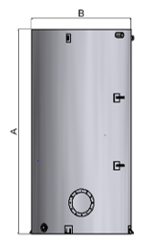
TAG N° |  | 400-R-01
SERVICIO |  | Tratamiento de agua residual NO doméstica
FUNCIÓN |  | Remoción de materia orgánica disuelta
DESCRIPCIÓN DE OPERACIÓN |  | Batch
FLUIDO |  | ARnD
DENSIDAD APROXIMADA g/ml |  | 1.10
pH |  | 6,0-7,5
TEMPERATURA MÁXIMA FLUIDO (°C) |  | 40
CAPACIDAD (m3) |  | 20,2
ALTURA TOTAL A (mm) |  | 3800
DIÁMETRO SUPERIOR B (mm) |  | 2600
MATERIAL |  | PRFV/AC

400-MX-01-02
 | FICHA TECNICA

 |  |  | Rev. | Fecha | Elaboró | Revisó | Aprobó
 | DIFUSORES |  | 1 | 20-Mar-25 | AP | WO | HARO
UBICACIÓN
GUARNE ANTIOQUIA
PLANTA
STARnD TECNOAL FASE II | FICHA TÉCNICA

TAG N° |  | 400-MX 01/02 |  | 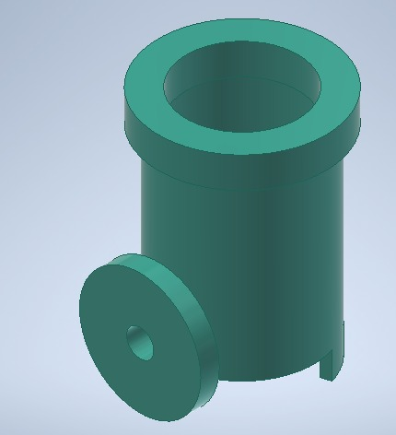
SERVICIO |  | Aire
FUNCIÓN |  | Difusor de aire para los reactores biológicos
DESCRIPCIÓN DE OPERACIÓN |  | Continua
FLUIDO |  | Aire
DENSIDAD APROXIMADA g/m3 |  | 1.2
TIPO |  | Axial
FLUJO DE DISEÑO (SCFM) |  | 17.6
Entrada de aire |  | Lateral 1"
MATERIAL |  | POLIETILENO

400-C-01
 | FICHA TECNICA

 |  |  | Rev. | Fecha | Elaboró | Revisó | Aprobó
 | BLOWER DOBLE ETAPA |  | 1 | 2-Apr-25 | AP | WO | HARO
UBICACIÓN
GUARNE ANTIOQUIA
PLANTA
STARnD TECNOAL FASE II | FICHA TÉCNICA

TAG N° |  | 400-C-01
SERVICIO |  | Tratamiento de agua residual NO doméstica
FUNCIÓN |  | Suministro de aire en el reactor biológico 400-R-01
DESCRIPCIÓN DE OPERACIÓN |  | Continua
FLUIDO |  | Aire
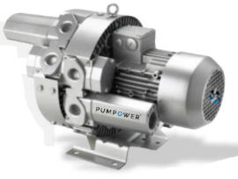
TEMPERATURA MÁXIMA FLUIDO (°C) |  | 30
TIPO |  | Regenerativo
CAUDAL MAX (SCFM) |  | 85.34
MATERIAL |  | Aluminio colado
POTENCIA (HP) |  | 6,2
FRECUENCIA (Hz) |  | 60
MÁXIMA PRESIÓN EN SITIO (psi) |  | 7
VOLTAJE (V) |  | 220
MARCA /MODELO |  | PW-5278D
Equipo nuevo

600-P-02
 | FICHA TECNICA

 |  |  | Rev. | Fecha | Elaboró | Revisó | Aprobó
 | BOMBA DE LODOS |  | 1 | 2-Apr-25 | AP | WO | HARO
UBICACIÓN
GUARNE ANTIOQUIA
PLANTA
STARnD TECNOAL FASE II | FICHA TÉCNICA

TAG N° |  | 600-P-02
SERVICIO |  | Bomba de lodos
FUNCIÓN |  | Trasiego de lodos fisicoquímicos y biológicos hacia el filtro prensa 600-SD-03
DESCRIPCIÓN DE OPERACIÓN |  | Discontinua
FLUIDO |  | Lodos biológicos
CONCENTRACIÓN DE LODOS (mg/L) |  | 30000.00
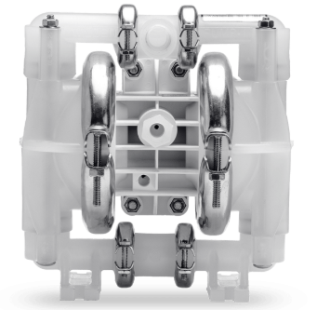
pH |  | 6 a 9
TEMPERATURA MÁXIMA FLUIDO (°C) |  | 28
TIPO |  | Neumática
CAUDAL MÁXIMO (LPM) |  | 53.4
PRESIÓN MÁXIMA (PSI) |  | 100
PRESIÓN DE OPERACIÓN (PSI) |  | 40-80
ALTURA MÁXIMA DE ASPIRACIÓN (m) |  | 5.18 dry
CONSUMO MÁXIMO DE AIRE (SCFM) |  | 20.4
ENTRADA DE AIRE (NTP) |  | 1/4"
ENTRADA Y SALIDA DEL FLUIDO (NPT) |  | 1/2"
MATERIAL |  | Cuerpo: Polipropileno Diafragma en teflon
MARCA / MODELO |  | Wilden p1

600-TK-02
 | FICHA TECNICA

 |  |  | Rev. | Fecha | Elaboró | Revisó | Aprobó
 | TANQUE DE LODOS |  | 1 | 2-Apr-25 | AP | WO | HARO
UBICACIÓN
GUARNE ANTIOQUIA
PLANTA
STARnD TECNOAL FASE II | FICHA TÉCNICA

TAG N° |  | 600-TK-02 |  | 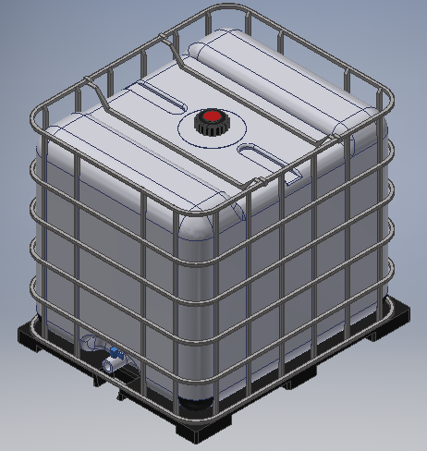
SERVICIO |  | Lodos Fisicoquímicos y Biologicos
FUNCIÓN |  | Recepción de lodos
DESCRIPCIÓN DE OPERACIÓN |  | Continua
FLUIDO |  | Lodo
CONCENTRACIÓN DE LODOS (mg/L) |  | 30000.00
pH |  | 5.0-9.0
TEMPERATURA MÁXIMA FLUIDO (°C) |  | 28
CAPACIDAD (L) |  | 1000
ANCHO (cm) |  | 110
LARGO (cm) |  | 100
ALTURA (cm) |  | 100
MATERIAL |  | POLIETILENO
TANQUE CERRADO

803-TK-02
 | FICHA TECNICA

 |  |  | Rev. | Fecha | Elaboró | Revisó | Aprobó
 | TANQUE DE PREPARACIÓN Y ALMACENAMIENTO DE POLIMERO DESHIDRATANTE |  | 1 | 20-Mar-25 | AP | WO | HARO
UBICACIÓN
GUARNE ANTIOQUIA
PLANTA
STARnD TECNOAL FASE II | FICHA TÉCNICA

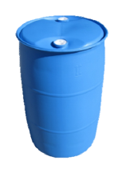
TAG N° |  | 803-TK-02
SERVICIO |  | Tanque de deshidratante
FUNCIÓN |  | Preparación, almacenamiento y dosificación de polimero deshidratante
DESCRIPCIÓN DE OPERACIÓN |  | Discontinua
FLUIDO |  | Polimero deshidratante
DENSIDAD APROXIMADA (g/mL) |  | 1.15
CONCENTRACIÓN (g/L) |  | 1.0
pH |  | 6.0 - 9.0
TEMPERATURA (°C) |  | 28
CAPACIDAD (L) |  | 220
DIAMETRO (Cm) |  | 58.5
ALTURA (cm) |  | 94
MATERIAL |  | POLIETILENO

803-P-02
 | FICHA TECNICA

 |  |  | Rev. | Fecha | Elaboró | Revisó | Aprobó
 | BOMBA DESHIDRATANTE |  | 1 | 2-Apr-25 | AP | WO | HARO
UBICACIÓN
GUARNE ANTIOQUIA
PLANTA
STARnD TECNOAL FASE II | FICHA TÉCNICA

TAG N° |  | 803-P-02
SERVICIO |  | Bomba dosificadora
FUNCIÓN |  | Dosificación de deshidratante en tanque de lodos 600-TK-02
DESCRIPCIÓN DE OPERACIÓN |  | Discontinua
FLUIDO |  | Polimero deshidrante
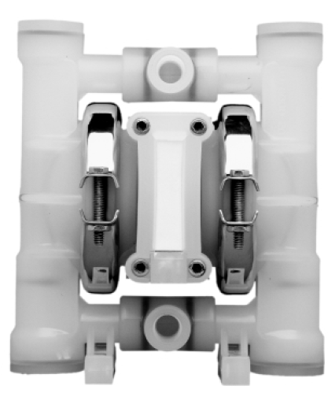
CONCENTRACIÓN (g/L) |  | 1.00
TEMPERATURA (°C) |  | 28.00
TIPO |  | Neumática
CAUDAL MÁXIMO (LPM) |  | 18.2
PRESIÓN MÁXIMA (PSI) |  | 100
PRESIÓN DE OPERACIÓN (PSI) |  | 10
ALTURA MÁXIMA DE ASPIRACIÓN (m) |  | 3 dry
CONSUMO MÁXIMO DE AIRE (SCFM) |  | 5
ENTRADA DE AIRE (NTP) |  | 0.125
ENTRADA Y SALIDA DEL FLUIDO (NPT) |  | 0.25
MATERIAL |  | Cuerpo: Polipropileno Diafragma en teflon
MARCA / MODELO |  | WILDEN P.25

